Hoja2
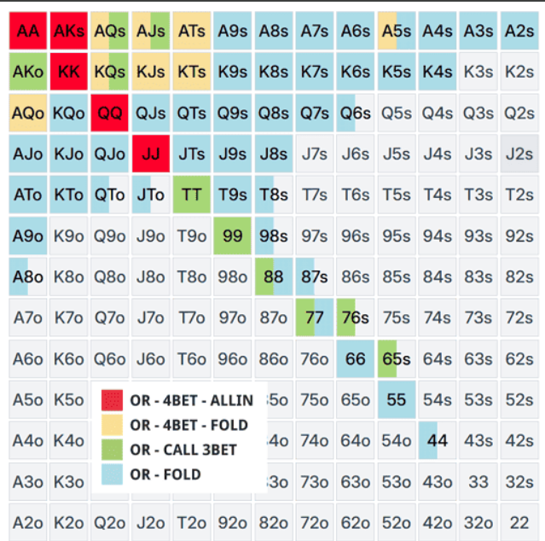
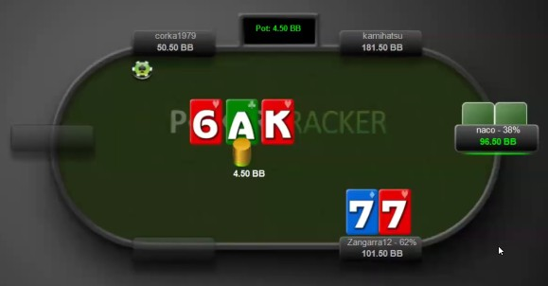 | SRP IP CBET FLOP
 | MANO | CBET%
 | AA, KK, AK | 33%
 | 88, 99, 77, 55, 44 | 125%
 | JT, Q9, QT, QJ, A9, K9 | CHECK

 |  | 3bet oop | 3bet ip
 |  | vs btn | vs co
 |  | vs co | vs mp
 |  | vs mp | vs ep
 |  | vs ep | vs farja
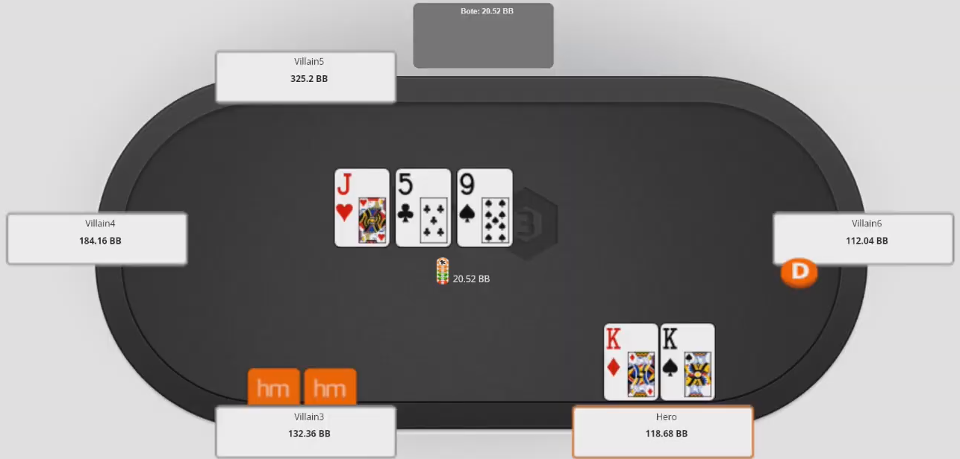 |  | vs farja | Multiway
 |  | Multiway

vs BTN
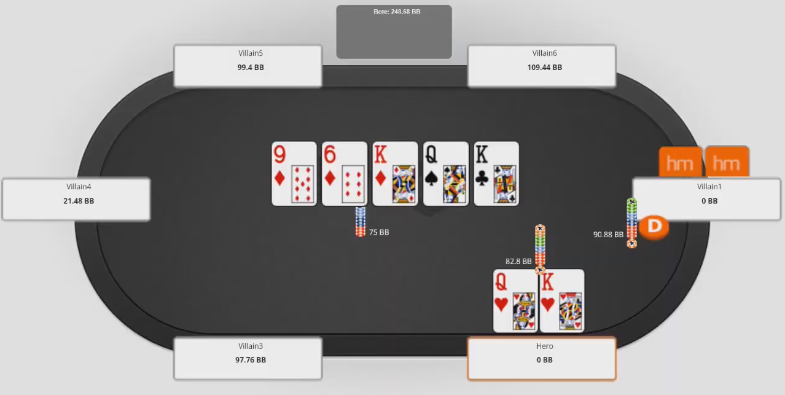 |  |  | Secuencia jugada
 |  |  | OTF |  | OTT |  | OTR
 |  |  | SB | CHECK/CALL | SB | CHECK/CALL | SB | CHECK
 |  |  | BB | BET 33% | BB | BET 75% | BB | CALL

Estrategia correcta
OTF:
La mejor jugada es el X/C porque el rival solo va a betear con colores, faroles de colores y sets, no tiene sentido raisear.
OTT:
Podemos pagar todavía a una apuesta de 75%, hay faroles todavía y ganamos a algúnas manos de valor del rival. Jamás el raise porque solo nos va a pagar con sets, escaleras y colores. Nuestra mano es media
OTR:
Jamás hacer donk en esta situación, la única manera de maximizar EV del rival es haciendo X/C, un reg nunca te va a pagar más del 30% y un fish va a ir all-in de igual manera, asi que la mejor jugada aquí es el X/C.

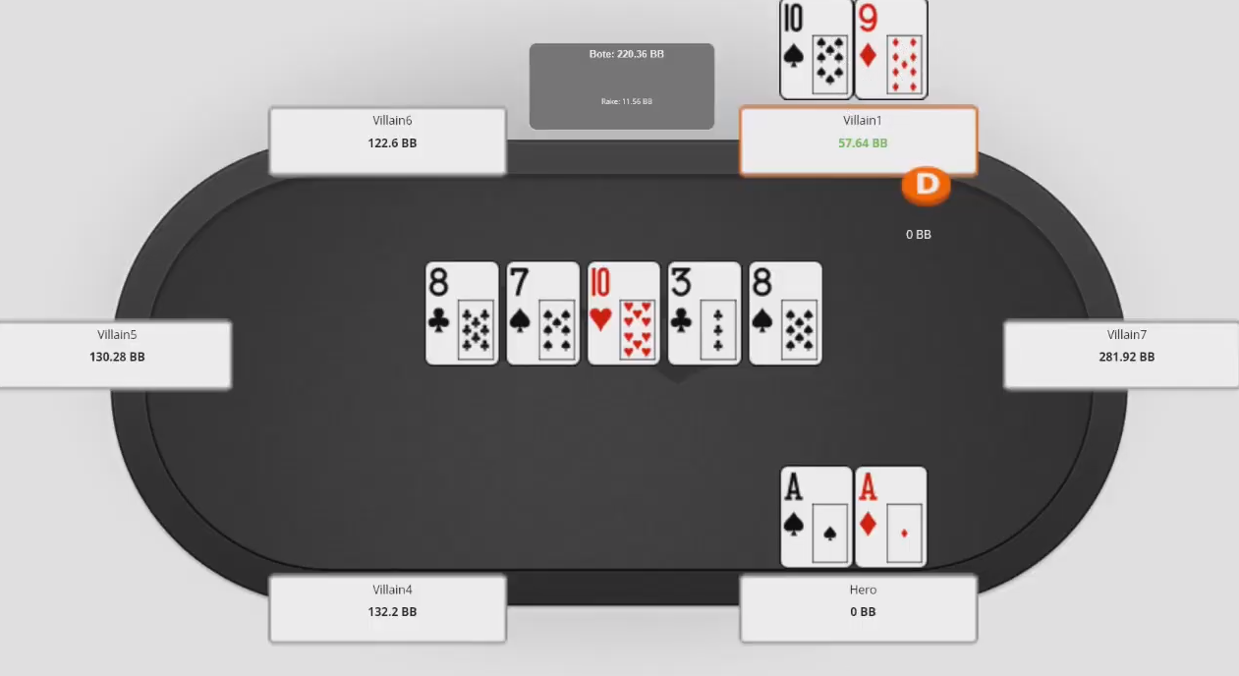
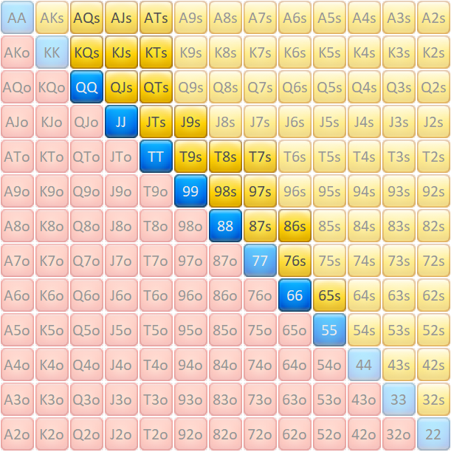
 |  |  | Secuencia jugada |  |  |  |  |  | Rango de Call al 3bet propuesto del rival
 |  |  | OTF |  | OTT
 |  |  | SB | BET 33%/CALL | SB | CHECK/ALL-IN
 |  |  | BB | RAISE X3 | BB | BET 66%/CALL

Estrategia correcta
OTF:
La mejor jugada es el X/C porque el rango del rival está lleno de sets y escaleras ya hechas.
OTT:
Podemos pagar todavía ante una apuesta de 66-75%.
OTR:
Si el rival nos va all in podemos foldear tranquilamente contra un regular, contra un fish muy agresivo podemos plantearnos el call con una frecuencia del 50%. Pero en general vamos a ir perdiendo.

Equity OTT | Equity OTR
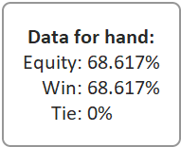
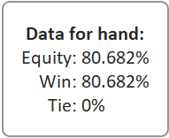

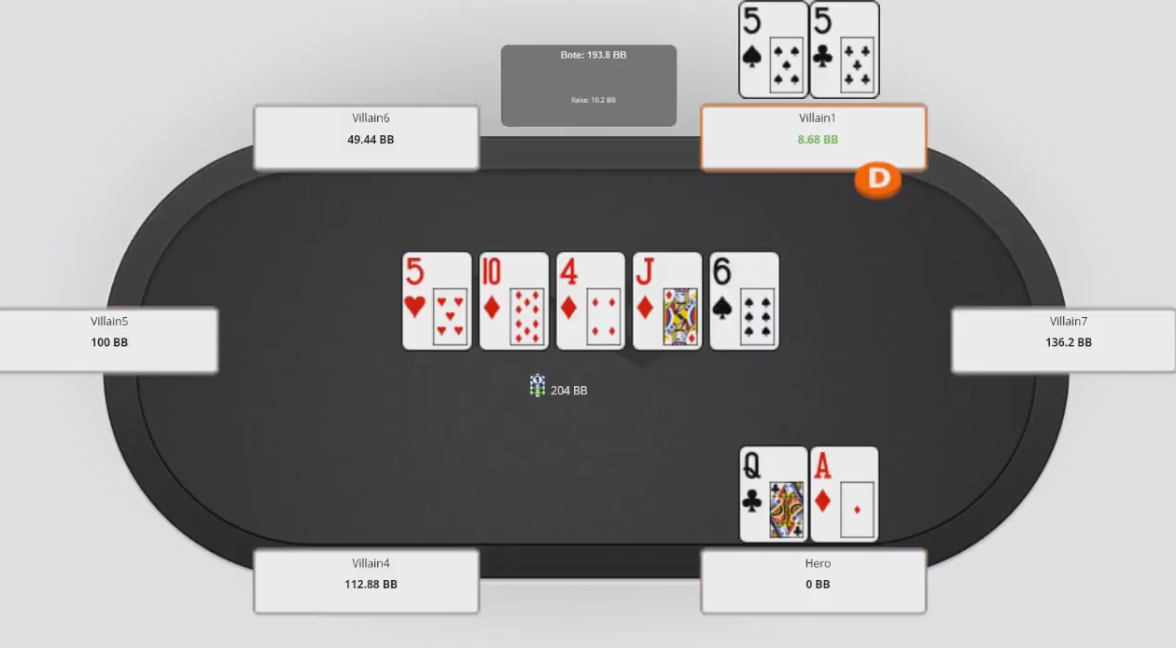 |  |  | Secuencia jugada |  |  |  |  |  | Rango de Call al 3bet propuesto del rival
 |  |  | OTF |  | OTT |  | OTR
 |  |  | SB | BET 50% | SB | BET 50% | SB | BET ALL-IN
 |  |  | BTN | CALL | BTN | CALL | BTN | CALL

Estrategia correcta
OTF:
La mejor jugada es el bet 75% para ir generando fold equity y que manos como 88, 99, QT, J9 vayan foldeando
OTT:
Seguimos beteando a 66% carta dinámica y que nos abre equity
OTR:
Vamos all in toda la vida en ese river, tenemos todas las over-pair, un par de sets, todos los colores.
Importante:
Tener en cuenta los sizings recomendados

Equity OTF | Equity OTT | Equity OTT
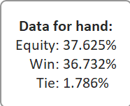
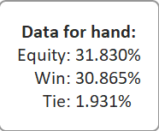
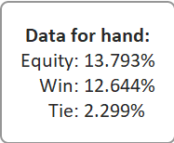

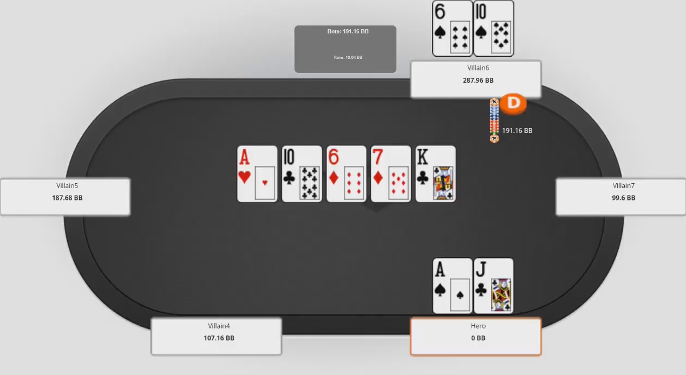 |  |  | Secuencia jugada |  |  |  |  |  | Rango de Call al 3bet propuesto del rival
 |  |  | OTF |  | OTT
 |  |  | SB | BET 33%/CALL | SB | CHECK/ALL-IN
 |  |  | BB | RAISE X6 | BB | BET 66%/CALL

Estrategia correcta
OTF:
La mejor jugada es el bet al 33%, ante un raise siempre fold en este board, sobre todo ante el sizing del raise.
OTT:
Si el rival nos paga, hacer check es lo mejor, si nos betea a 75% en ese turn es fold.
OTR:
Si el rival checkea back OTT, podemos hacer una apuesta de 33% para lograr calls marginales de KQ, KJ, JT, QT, A9, A8, A5.
Importante:
Tener en cuenta el tipo de board y las calles de valor de nuestra mano

Equity OTF | Equity OTT | Equity OTT
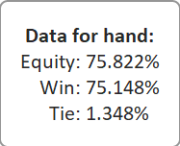
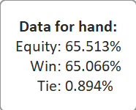
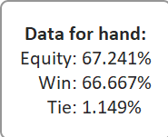

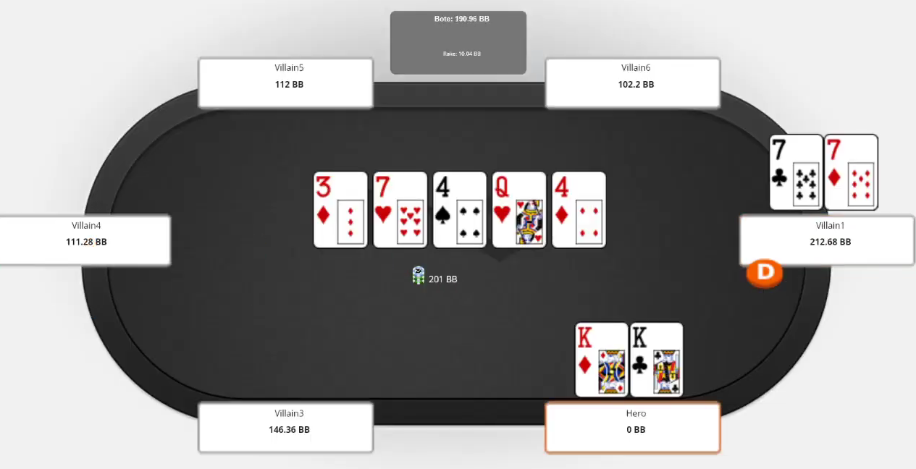 |  |  | Secuencia jugada |  |  |  |  |  | Rango de Call al 3bet propuesto del rival
 |  |  | OTF |  | OTT |  | OTR
 |  |  | SB | BET 75% | SB | BET 50% | SB | BET ALL-IN
 |  |  | BTN | CALL | BTN | CALL | BTN | CALL

Estrategia correcta
OTF:
La mejor jugada es el bet al 33%, ante un raise siempre call en este board, las unicas manos de valor son 77 y 56. Aunque si el rival no es muy agresivo y te raise x5-6 puedes plantearte el fold.
OTT:
Si el rival nos paga, hacemos una apuesta al 75% para ir all in en river
OTR:
En ese river vamos all in toda la vida, nos puede bluff catchear con 88-JJ, Qx.
Importante:
Tener en cuenta el tipo de board y las calles de valor de nuestra mano

Equity OTF | Equity OTT | Equity OTT
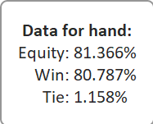
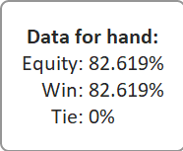
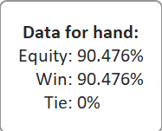

 |  |  |  |  |  |  |  |  | Rango de Call al 3bet propuesto del rival

Estrategia correcta
OTF:
La mejor jugada es el bet al 33%, ante un raise siempre call en este board, las unicas manos de valor son 77 y 56. Aunque si el rival no es muy agresivo y te raise x5-6 puedes plantearte el fold.
OTT:
Si el rival nos paga, hacemos una apuesta al 75% para ir all in en river
OTR:
En ese river vamos all in toda la vida, nos puede bluff catchear con 88-JJ, Qx.
Importante:
Tener en cuenta el tipo de board y las calles de valor de nuestra mano

Equity OTF | Equity OTT | Equity OTT

 |  |  |  |  |  |  |  |  | Rango de Call al 3bet propuesto del rival

Estrategia correcta
OTF:
La mejor jugada es el bet al 33%, ante un raise siempre call en este board, las unicas manos de valor son 77 y 56. Aunque si el rival no es muy agresivo y te raise x5-6 puedes plantearte el fold.
OTT:
Si el rival nos paga, hacemos una apuesta al 75% para ir all in en river
OTR:
En ese river vamos all in toda la vida, nos puede bluff catchear con 88-JJ, Qx.
Importante:
Tener en cuenta el tipo de board y las calles de valor de nuestra mano

Equity OTF | Equity OTT | Equity OTT

vs CO
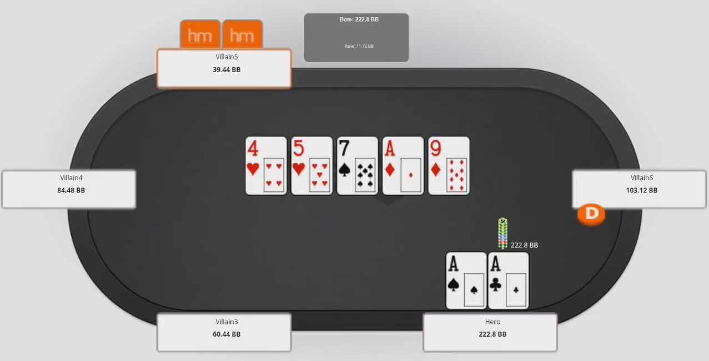 |  |  | Secuencia jugada |  |  |  |  | Rango de Call al 3bet propuesto del rival
 |  |  | OTF
 |  |  | SB | BET 75%/RAISE ALL-IN
 |  |  | CO | RAISE X2/CALL

Estrategia correcta
Lo importante de entender aquí es que si bien es board 3str, no hay muchos 68s que hayan pagado la 3bet, así que podemos betear, lo importante es tener en cuenta el sizing del bet, para asegurarnos que no solo lo haga con sets, sino con proyectos de escalera, color y manos marginales.
OTF:
Bet de 33% y call ante un raise no muy grande x2-x4. Ya que lo puede hacer con proyectos de escalera y color y manos como TT o JJ.
OTT:
Una vez cae el A, practicamente tenemos la mano ganada, solo perdemos ante 68s(4 combos). Con una mano invulnerable hacemor X/C toda la vida, esperando que nos vaya all in, si es que betea y le queda muy poco podemos pushear por el.
Importante:
Entender que el rango del rival puede ser diferente al nuestro. En el turn nuestra equity contra su rango de call al 3bet es de 91%.

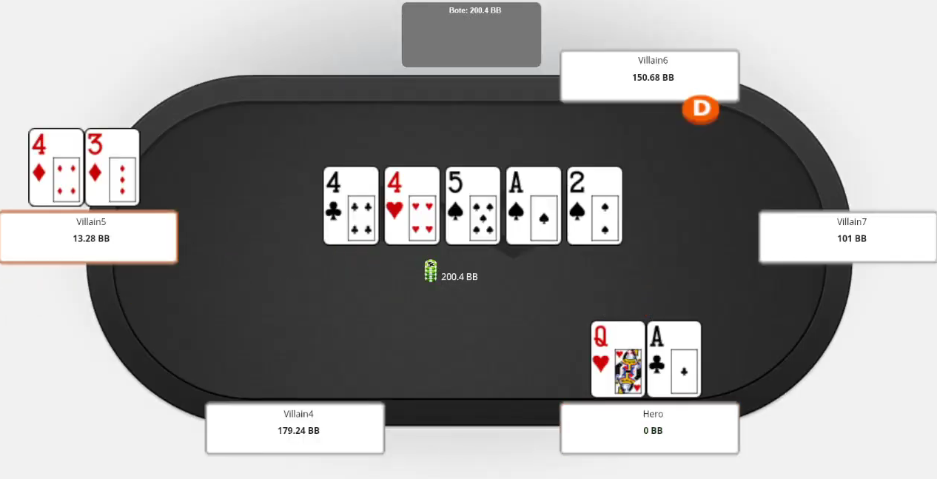 |  |  | Secuencia jugada |  |  |  |  |  | Rango de Call al 3bet propuesto del rival
 |  |  | OTF |  | OTT |  | OTR
 |  |  | SB | BET 50% | SB | BET 75% | SB | BET ALL-IN
 |  |  | CO | CALL | CO | CALL | CO | CALL

Estrategia correcta
OTF:
Bet de 50% lo hacemos por estructura.
OTT:
En ese turn podemos hacer un bet de 75% o check para bet de 75% OTR.
OTR:
Si el rival nos paga podemos ir all in tranquilamente en ese river esperando calls de A9, AT, AJ, 88-QQ con una pica.

Equity OTF | Equity OTT | Equity OTT
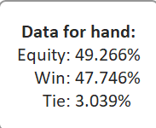
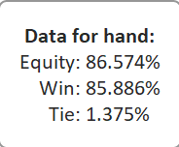
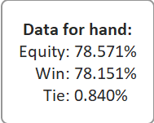

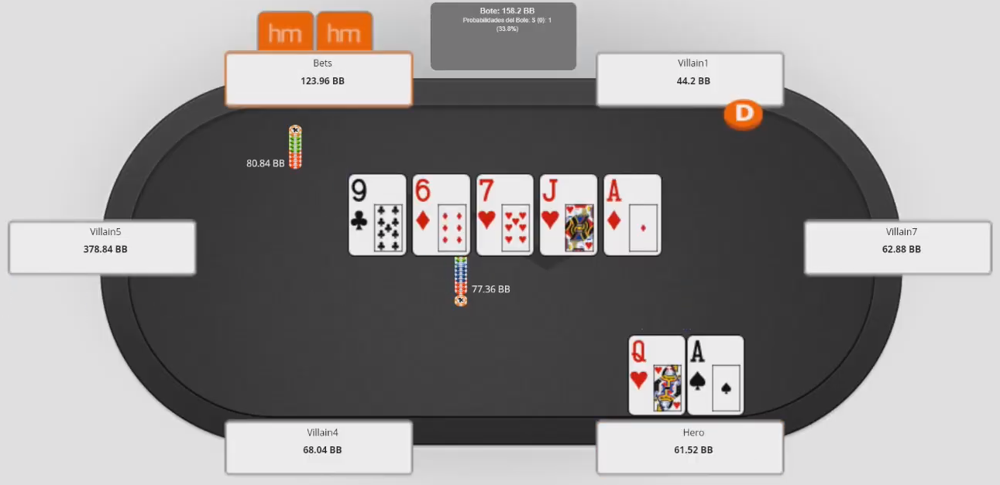 |  |  | Secuencia jugada |  |  |  |  |  | Rango de Call al 3bet propuesto del rival
 |  |  | OTF |  | OTT |  | OTR
 |  |  | SB | BET 33% | SB | BET 50% | SB | CHECK/CALL
 |  |  | CO | CALL | CO | CALL | CO | ALL-IN

Estrategia correcta
OTF:
La mejor jugada es el bet al check/fold por estructura
OTT:
Si el rival checkea podemos volver a hacer check/fold con toda tranquilidad
OTR:
En este river tenemos el check call más facil de la historia, a hasta a 75%
Importante:
Tener en cuenta la estructura de bet segun board.

Equity OTF | Equity OTT | Equity OTT
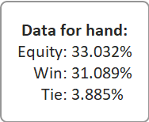
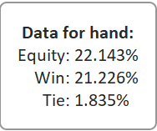
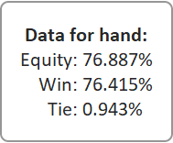

 |  |  |  |  |  |  |  |  | Rango de Call al 3bet propuesto del rival

Estrategia correcta
OTF:
La mejor jugada es el bet al 33%, ante un raise siempre call en este board, las unicas manos de valor son 77 y 56. Aunque si el rival no es muy agresivo y te raise x5-6 puedes plantearte el fold.
OTT:
Si el rival nos paga, hacemos una apuesta al 75% para ir all in en river
OTR:
En ese river vamos all in toda la vida, nos puede bluff catchear con 88-JJ, Qx.
Importante:
Tener en cuenta el tipo de board y las calles de valor de nuestra mano

Equity OTF | Equity OTT | Equity OTT

vs MP
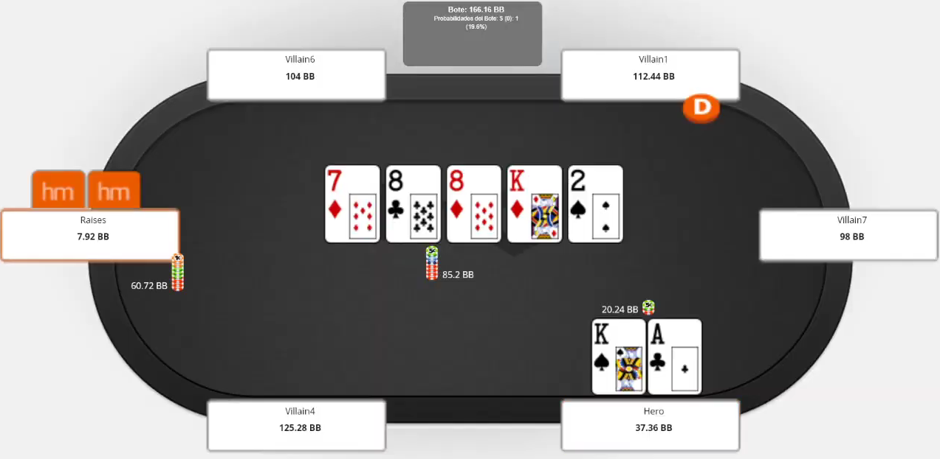 |  |  | Secuencia jugada
 |  |  | OTF |  | OTT |  | OTR
 |  |  | SB | BET 75% | SB | BET 33% | SB | BET 33%/CALL
 |  |  | BTN | CALL | BTN | CALL | BTN | ALLIN

Estrategia correcta
OTF:
Por estructura se betea un 50% aquí y solo continuamos cuando cae A o K. Si el rival raisea obviamente es fold.
OTT:
Si el rival nos paga, en ese turn continuamos a 66% y fold ante el push.
OTR:
Si el rival paga podemos hacer push con toda confianza esperando el call de 99-QQ con un diamanate y Kx.
Importante:
Tener en cuenta el tipo de board y las calles de valor de nuestra mano

 |  |  |  |  |  |  |  |  | Rango de Call al 3bet propuesto del rival

Estrategia correcta
OTF:
La mejor jugada es el bet al 33%, ante un raise siempre call en este board, las unicas manos de valor son 77 y 56. Aunque si el rival no es muy agresivo y te raise x5-6 puedes plantearte el fold.
OTT:
Si el rival nos paga, hacemos una apuesta al 75% para ir all in en river
OTR:
En ese river vamos all in toda la vida, nos puede bluff catchear con 88-JJ, Qx.
Importante:
Tener en cuenta el tipo de board y las calles de valor de nuestra mano

Equity OTF | Equity OTT | Equity OTT

vs EP
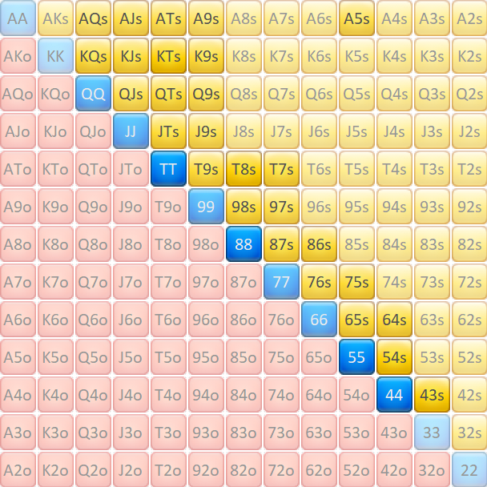
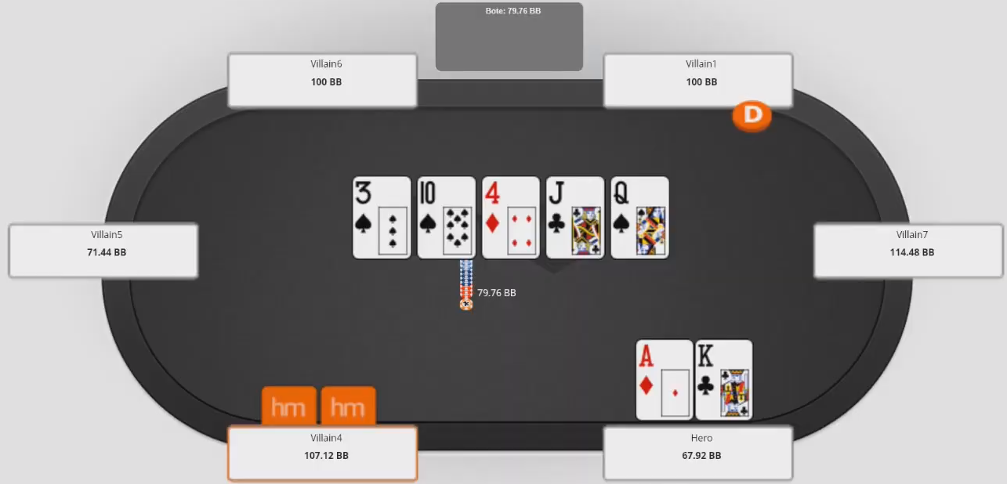 |  |  | Secuencia jugada |  |  |  |  |  | Rango de Call al 3bet propuesto del rival
 |  |  | OTF |  | OTT |  | OTR
 |  |  | BB | BET 75% | BB | BET 33% | BB | CHECK/CALL
 |  |  | EP | CALL | EP | CALL | EP | ALLIN

Estrategia correcta
OTF:
Beteamos 75% por estructura.
OTT:
Beteamos nuevamente 66-75% porque se nos abre equity y le metemos mucha más presión a manos como AT, 66-99.
OTR:
En ese river siempre vamos all in porque todos los sets van a pagar, todas las dobles también, el check está completamente mal porque perdemos mucho valor
Importante:
Tener en cuenta el tipo de board y las calles de valor de nuestra mano

Equity OTF | Equity OTT | Equity OTT
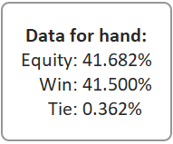
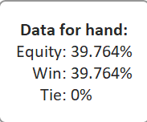
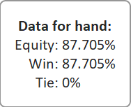

 |  |  |  |  |  |  |  |  | Rango de Call al 3bet propuesto del rival

Estrategia correcta
OTF:
La mejor jugada es el bet al 33%, ante un raise siempre call en este board, las unicas manos de valor son 77 y 56. Aunque si el rival no es muy agresivo y te raise x5-6 puedes plantearte el fold.
OTT:
Si el rival nos paga, hacemos una apuesta al 75% para ir all in en river
OTR:
En ese river vamos all in toda la vida, nos puede bluff catchear con 88-JJ, Qx.
Importante:
Tener en cuenta el tipo de board y las calles de valor de nuestra mano

Equity OTF | Equity OTT | Equity OTT

vs Farja
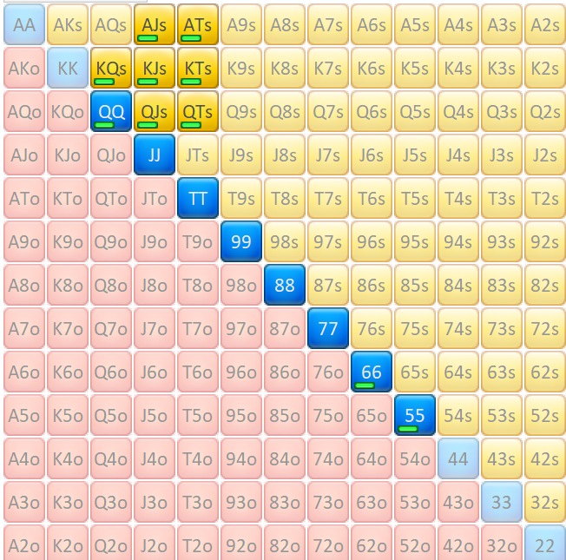
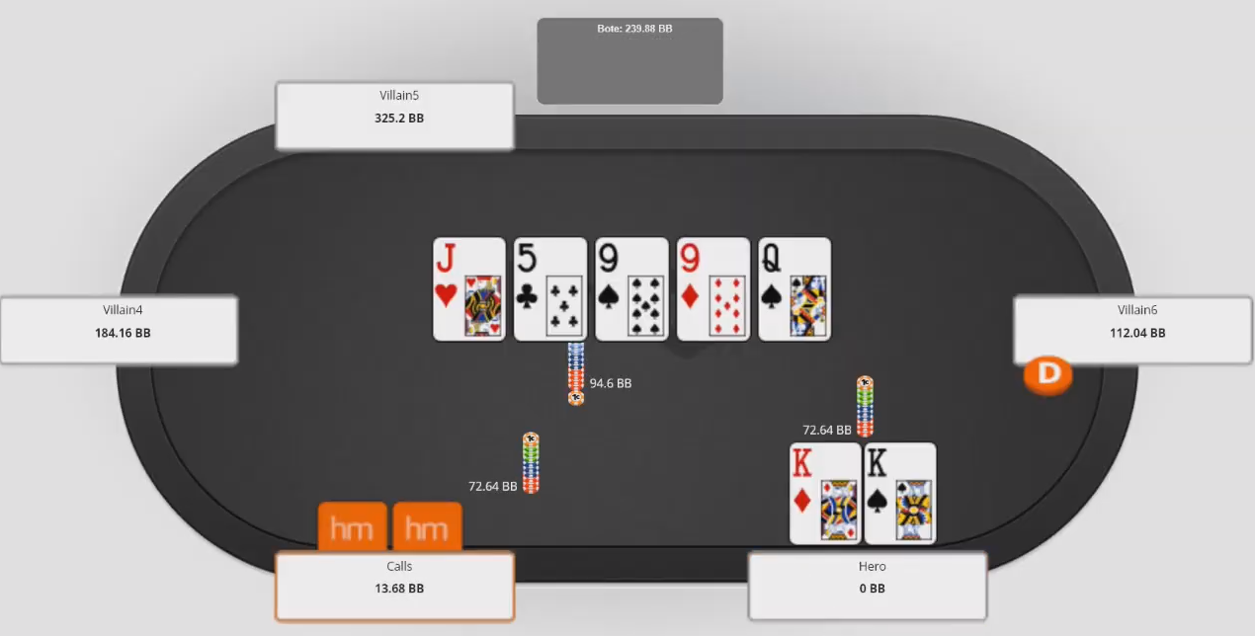 |  |  | Secuencia jugada
 |  |  | OTF |  | OTT |  | OTR
 |  |  | SB | BET 33%/CALL | SB | CHECK | SB | ALL-IN
 |  |  | BB | RAISE X6 | BB | CHECK | BB | CALL

Estrategia correcta
OTF:
La mejor jugada es el X/C, porque el rango de farja impacta mucho en el rango de farja y quieres proteger manos como AJ para el SD. Ante el bet raise la mejor jugada es F obviamente.
OTT:
Si el flop ha sido X/X ya podemos empezar a betear 33% para sacar valor a un AJ, TT o algún proyecto. Si nos enfrentamos a un raise podemos plantearnos el fold, un reg nunca haría eso y los fish lo hacen hasta con full.
OTR:
Si el rival a pagado en el turn podemos betear 66-75% para que el rival nos intente blufcatchear con un AJ, KJ, QJ, TT, o QT. Siempre fold ante un All-in, raise o donk. En el caso en el que rival nos venga apostando desde el flop, siempre haremos fold OTR.

 |  |  |  |  |  |  |  |  | Rango de Call al 3bet propuesto del rival

Estrategia correcta
OTF:
La mejor jugada es el bet al 33%, ante un raise siempre call en este board, las unicas manos de valor son 77 y 56. Aunque si el rival no es muy agresivo y te raise x5-6 puedes plantearte el fold.
OTT:
Si el rival nos paga, hacemos una apuesta al 75% para ir all in en river
OTR:
En ese river vamos all in toda la vida, nos puede bluff catchear con 88-JJ, Qx.
Importante:
Tener en cuenta el tipo de board y las calles de valor de nuestra mano

Equity OTF | Equity OTT | Equity OTT

vs MW
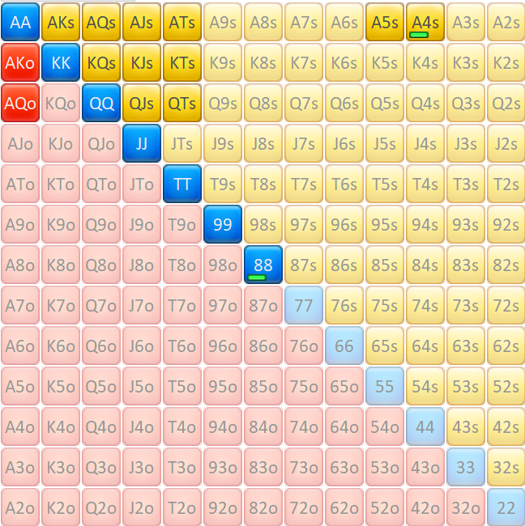
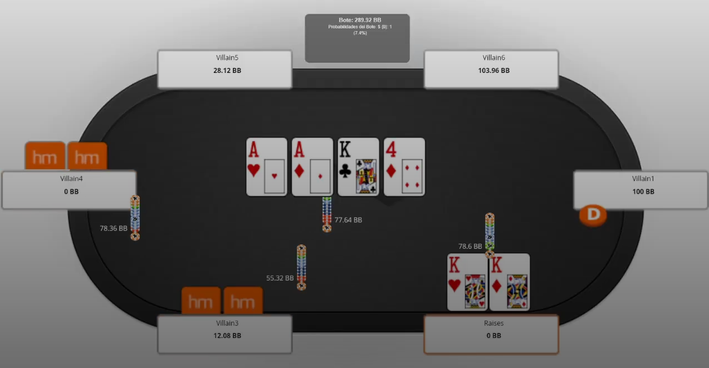 |  |  | Secuencia jugada
 |  |  | OTF |  | OTT
 |  |  | SB | BET 33%/CALL | SB | CHECK/CALL
 |  |  | BB | RAISE X2 | BB | ALL-IN
 |  |  | EP | CALL | EP | CALL

Estrategia correcta
OTF:
La mejor jugada es hacer X, ya que protegemos nuestro rango y sobre todo nuestra mano es invulnerable. Manos como QQ, JJ, AJ, AT, van a querer hacer X/C, hay manos que nos ganan y no hay muchas que ganemos que nos paguen.
OTT:
Si nadie ha beteado por nosotros lo mejor es hacer 1/3, para después hacer 75% o all-in OTR. Logrando el call de manos como AQ, AJ, AT, QQ, JJ eventualmente, sacando mucho más valor al rango.

 |  |  |  |  |  |  | Rango de Call al 3bet propuesto del rival

Estrategia correcta
OTF:
La mejor jugada es el bet al 33%, ante un raise siempre call en este board, las unicas manos de valor son 77 y 56. Aunque si el rival no es muy agresivo y te raise x5-6 puedes plantearte el fold.
OTT:
Si el rival nos paga, hacemos una apuesta al 75% para ir all in en river
OTR:
En ese river vamos all in toda la vida, nos puede bluff catchear con 88-JJ, Qx.
Importante:
Tener en cuenta el tipo de board y las calles de valor de nuestra mano

Equity OTF | Equity OTT | Equity OTT

FORMATO
 |  |  | Rango de Call al 3bet propuesto del rival

Estrategia correcta
OTF:
La mejor jugada es el bet al 33%, ante un raise siempre call en este board, las unicas manos de valor son 77 y 56. Aunque si el rival no es muy agresivo y te raise x5-6 puedes plantearte el fold.
OTT:
Si el rival nos paga, hacemos una apuesta al 75% para ir all in en river
OTR:
En ese river vamos all in toda la vida, nos puede bluff catchear con 88-JJ, Qx.
Importante:
Tener en cuenta el tipo de board y las calles de valor de nuestra mano

Equity OTF | Equity OTT | Equity OTT

